crm1
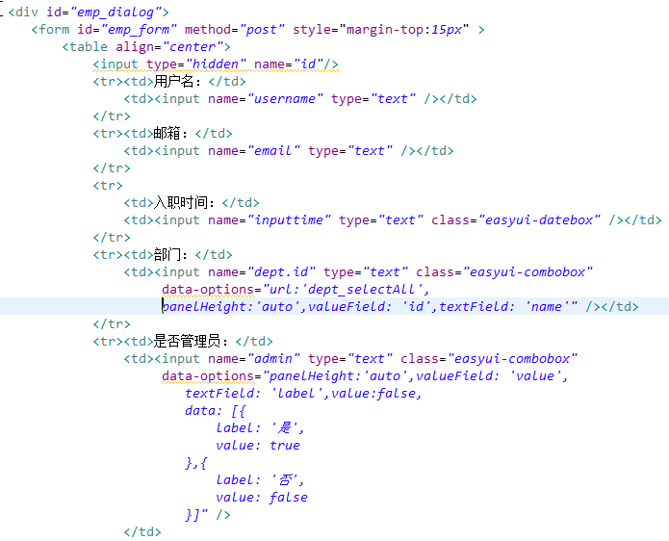
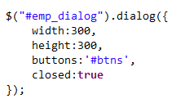
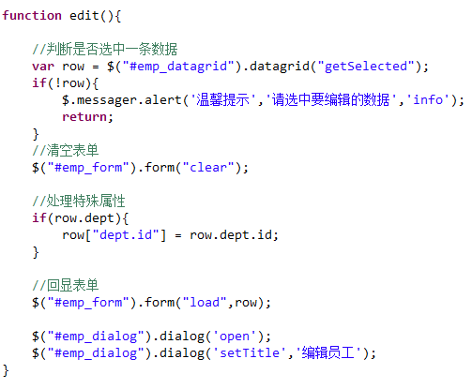
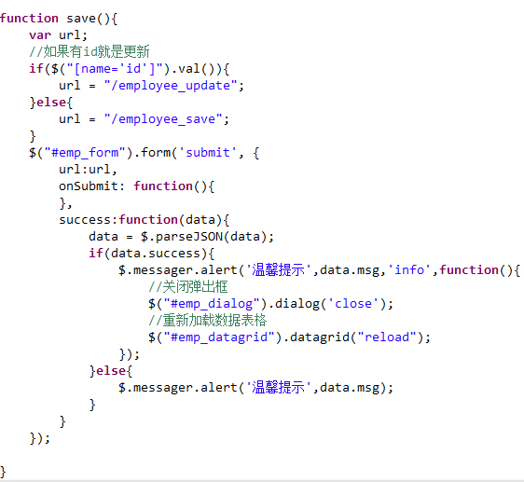
 | 在项目中添加代码生成器

1.pom.xml文件需要引入代码生成器相关的插件
2.在项目中添加配置文件generatorConfig.xml，文件内容需要修改数据库配置，domain包路径，Mapper接口及Mapper映射文件的包路径。
3.在数据库中创建相关表。
4.使用maven执行mybatis-generator:generate命令来生成代码
5.修改相关的模型文件及xml文件。
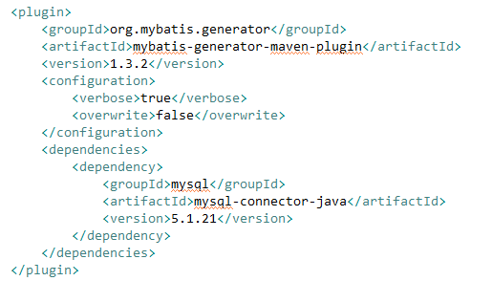

 |  |  | 集成Mybatis和Spring

1.添加 相关配置文件
2.添加service接口和实现类
3.创建测试文件进行测试
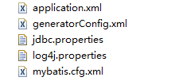

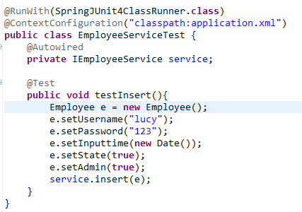

 |  |  | 集成SpringMVC

1.需在项目中添加springmvc的配置文件
2.修改web.xml文件
3.创建controller类进行测试
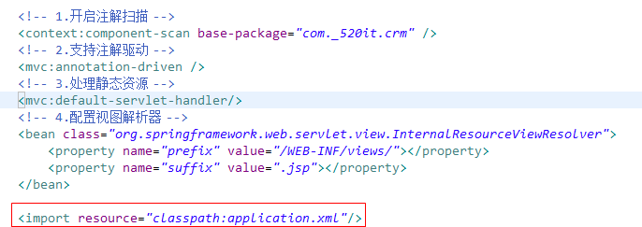

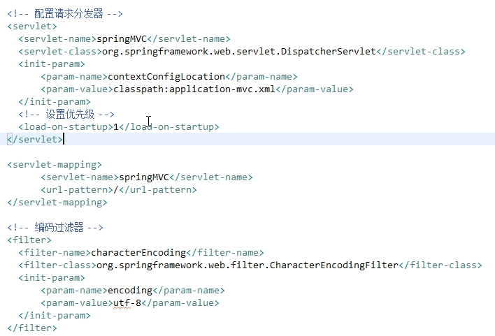

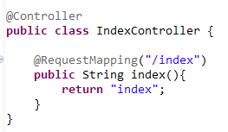

 |  | 登录功能

1.员工Controller中的登录方法：
2.xml中登录使用的sql：
3.登录页面js：
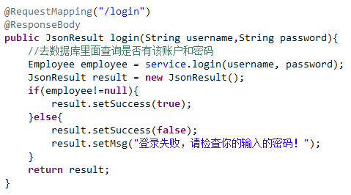

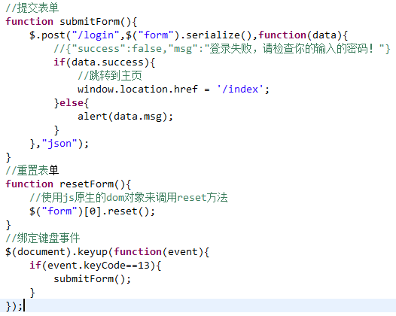

 |  |  |  | 登录拦截器

1.拦截器代码
2.在mvc配置文件中注册拦截器
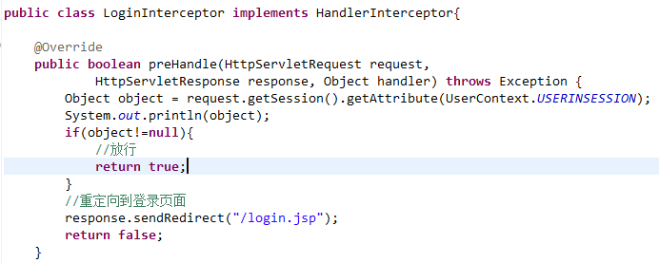

 |  |  | 员工页面

1.员工数据表格
2.格式化相关数据
3.分页查询
xml映射文件
service实现类
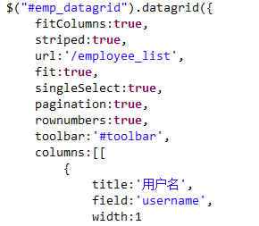

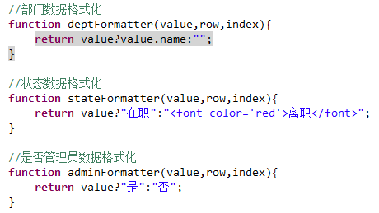

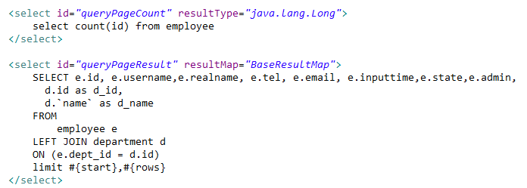

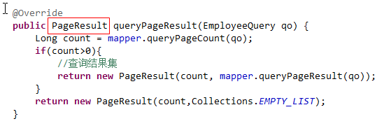

员工新增和编辑

1.新增员工表单内容
2.初始化弹出框，默认不显示
3.增删改查的按钮
4.点击新增
5.点击编辑
6.提交表单数据

crm2
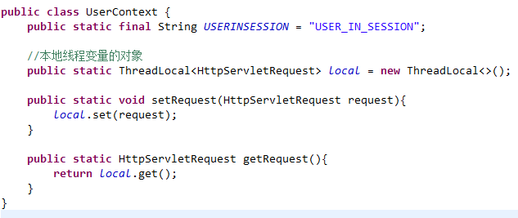
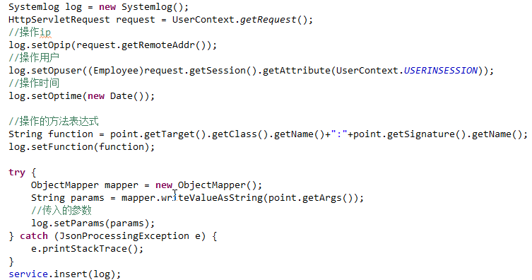
 | 员工离职按钮
1.xml设置状态的方法
2.controller
3.页面按钮

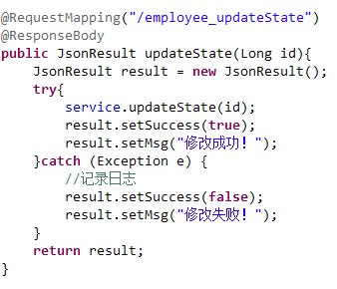

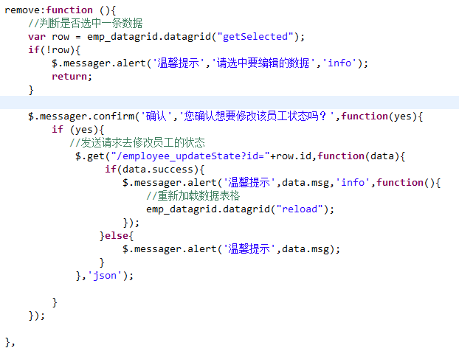

 |  | 代码优化
1.抽取变量
2.方法统一管理
3.统一绑定事件

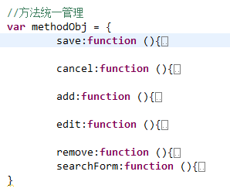

角色新增和编辑

1.新增和编辑的表单
2.allPermission的双击事件,要把选中的数据添加到selfPermission中,如果已经存在则选中该条数据
3.selfPermission的双击事件,直接删除选中的数据
4.角色的domain添加权限集合,
5.在提交的时候需要添加集合的属性提交,如 permission[0].id = 1
6.如果是编辑的时候,需要从数据库中查询该角色关联的权限
7.添加角色记录时,需要处理角色和权限的关系
8.更新和删除角色都需要先打破关系
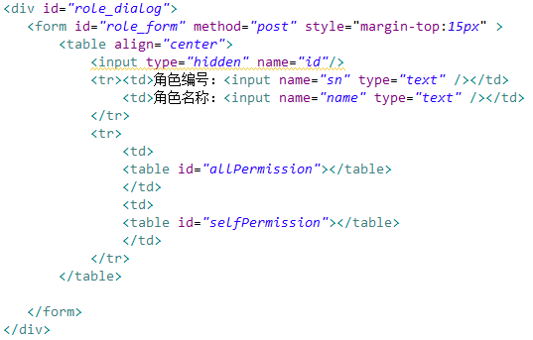

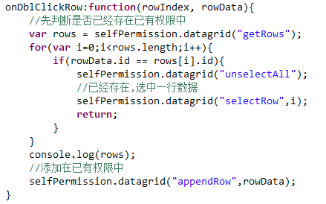

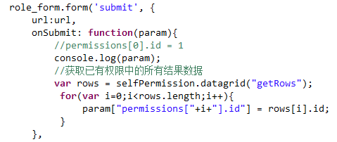

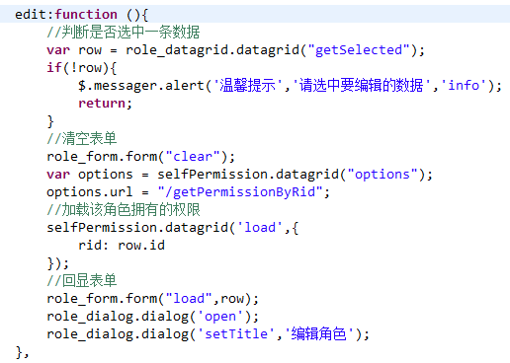

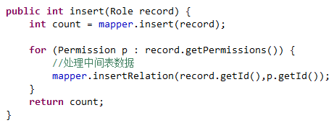

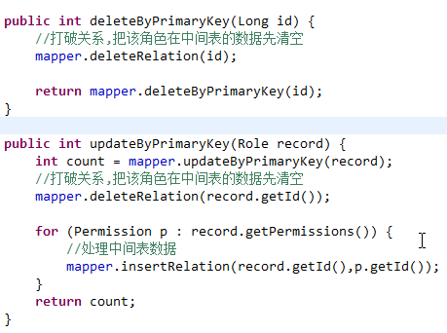

系统日志

1.创建日志写入工具类,使用aop来实现
2.工具类的实现细节
2.1 需要使用到request请求对象来获取请求ip及当前登录对象,此时可以使用ThreadLocal来存储
在拦截器与登录的方法都需要绑定ThreadLocal与request对象,
2.2获取并设置系统日志相关属性
2.2 在写入日志的方法里需要判断当前的target对象是否是ILogService的实例,如果是则不需要写入日志,否则会死循环
3.3 在执行insert(log)的时候,事务出现问题,默认的传播规则是REQUIRED
比如:在登录时候,会去查询数据库检查用户名和密码,但是此时发现,之前是没有事务的,所以自己会开启一个只读事务
接着我们执行insert(log)的时候,发现之前已经有一个事务,此时便会加入该事务中,但是该事务是只读,所以不能执行DML语句,出现异常
解决方法:把查询的方法的事务传播规则,改成SUPPORTS类型
此时的执行流程是:
在登录时候,会去查询数据库检查用户名和密码,但是此时发现,之前是没有事务的,所以自己不会开事务
接着在执行insert(log)的时候,发现之前是没有事务的,此时便会开启一个事务,此时该事务是可写可读,执行正常.

crm3
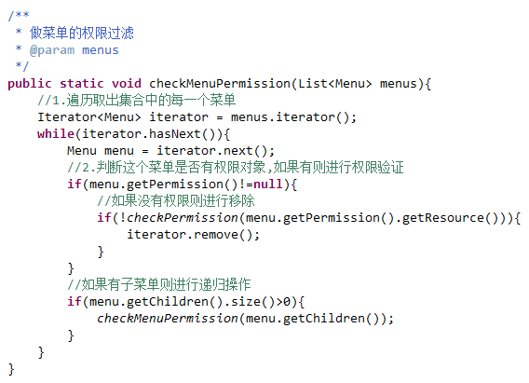
员工关联角色

1.员工domai添加角色集合
2.添加员工角色中间表
3.员工表单添加角色下拉框，需要设置成多选
4.编辑时回显角色

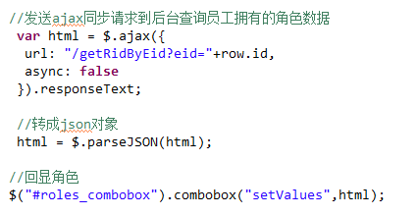

 |  | url权限控制

1.在用户登录的方法里把该用户所拥有的所有权限作为一个集合放入session中
2.-------------在拦截器中进行权限验证----------------
注意细节
1.1 如果不判断handler是否是HandlerMethod的实例,有时候强转会出错,不是这个对象的实例，出现了类型转换异常
1.2 用户的请求分两种,一种是ajax请求,一种是访问资源的请求,要区分是否是ajax请求,可以通过目标方法是否有ResponseBody注解来判断

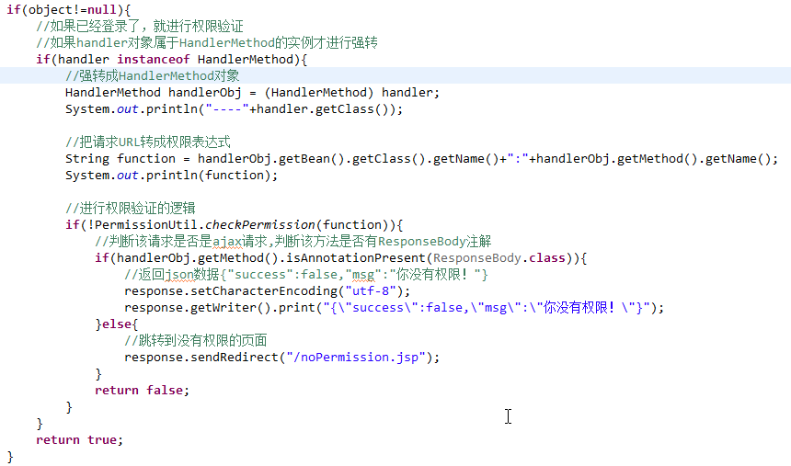

验证权限的业务逻辑
1.先判断该权限表达式是否存在于所有权限的集合中,如果存在则代表需要进行权限验证
2.进行权限验证,先获取用户拥有的权限集合,如果完全匹配正确,证明权限通过,如果完全匹配失败,则进行ALL匹配

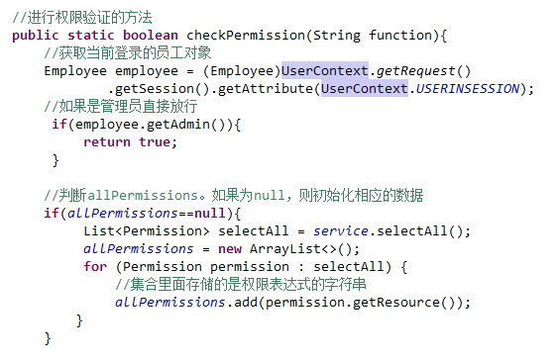

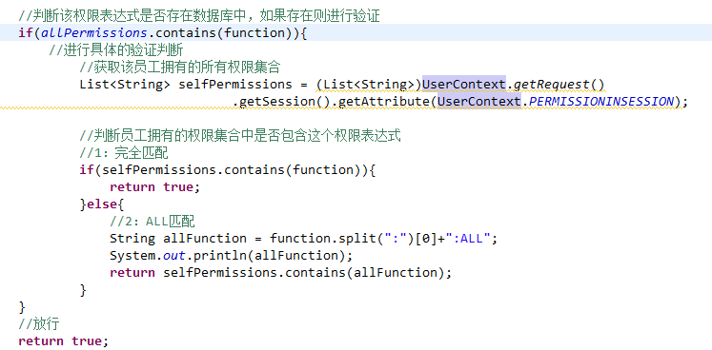

 | 按钮权限验证

1.自定义函数库
步骤:1.1在WEB-INF下添加xxx.tld文件,该文件的内容可以通过fn.tld的复制过来进行修改
1.2 在页面中使用

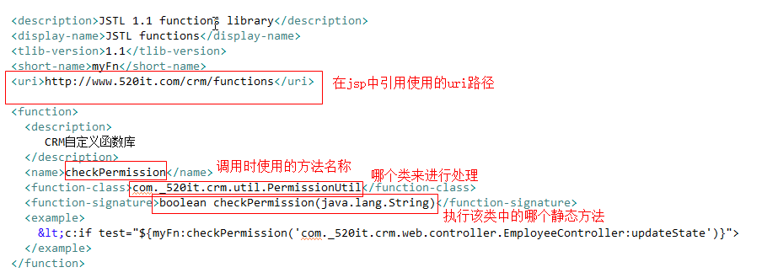
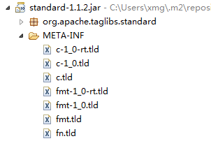

 | 树菜单的验证

1.在登录的方法,把用户所有能显示的菜单放入session中
1.1先查询出所有菜单,
1.2 通过菜单权限过滤的方法,把没有权限查看的菜单都从集合中移除掉
1.3 最后再放入session中
2.菜单权限过滤的方法
2.1 先判断每个菜单里面的function是否有值,如果有则进行验证,没有则继续验证它的子菜单
2.2 如果function有值,则可以调用之前的checkPermission的方法来验证,
如果验证不通过,代表没有权限访问,则把它从集合中移除掉
2.3 通过判断子菜单的集合是否size>0,如果是则进行递归

微信公众号开发
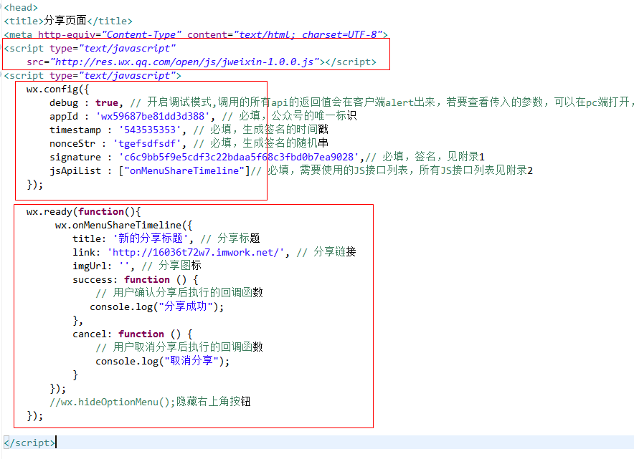
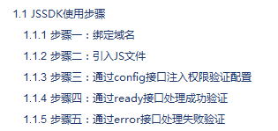
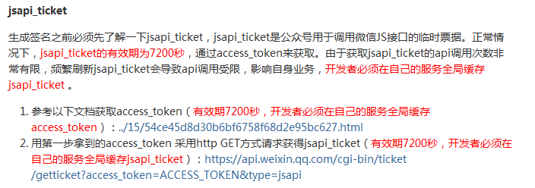
 | 公众号介绍

公众号与微信号的区别:
普通微信号一般指的是个人号，用于聊天，朋友圈等个人娱乐。
公众号是一个较大的社交圈，倾向于商业用途，比如像个人品牌的推广，企业品牌宣传等。
各公众号区别：
1、订阅号：为媒体和个人提供一种信息传播方式，主要偏于为用户传达资讯（类似报纸杂志），主要的定位是阅读，每天可以群发1条消息；
2、服务号：为企业，政府或组织提供对用户进行服务，主要偏于服务交互（类似银行提供服务查询），每个月只可群发4条消息；
3、企业号：为企业，政府，事业单位，实现生产管理和协作运营的移动化，主要用于公司内部通讯使用，旨在为用户提供移动办公，需要先有成员的通讯信息验证才可以关注成功企业号；
温馨提示：
1、如果想简单的发送消息，达到宣传效果，建议选择订阅号；
2、如果想进行商品销售，进行商品售卖，为用户提供服务，建议申请服务号；
3、如果想用来管理内部企业员工、团队，对内使用，可选择申请企业号。
公众号管理分为编辑模式和开发模式.

 | 开发模式

交互原理:
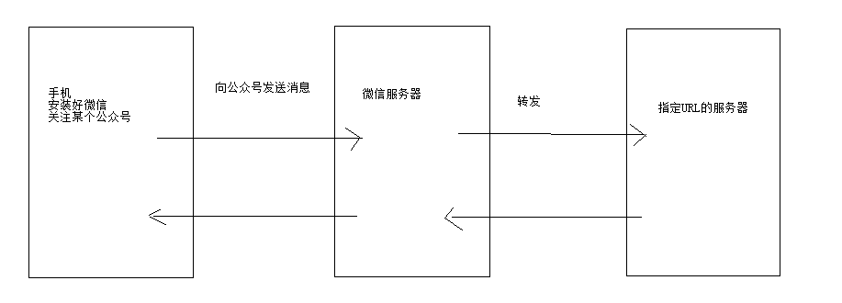

URL接入验证
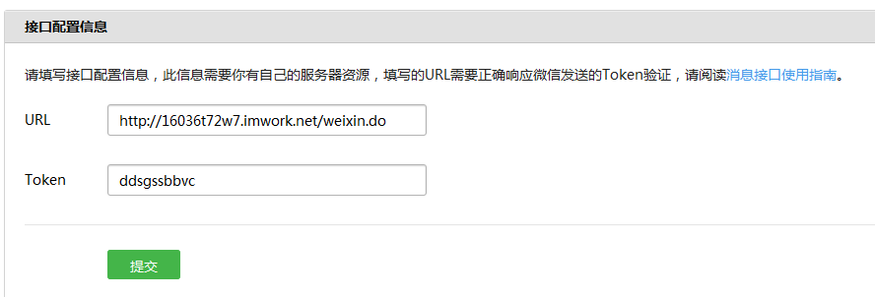

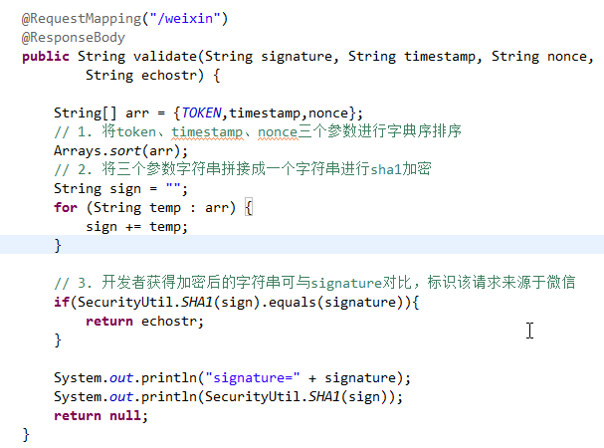

 |  | 消息推送

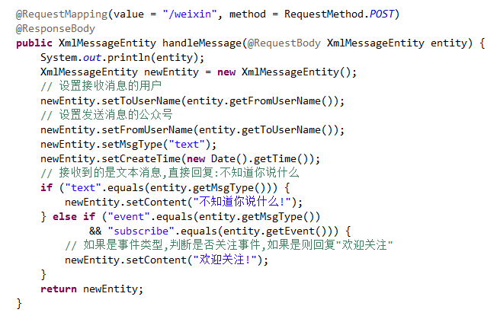
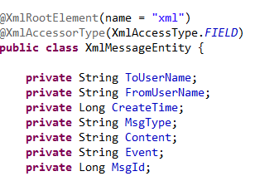

识别是URL验证还是消息处理,利用请求的方式
get请求代表URL验证
post请求代表消息处理

 |  | 自定义菜单

创建菜单之前必须先获取Access_Token,失效时间两个小时,每日调用有上限
创建菜单
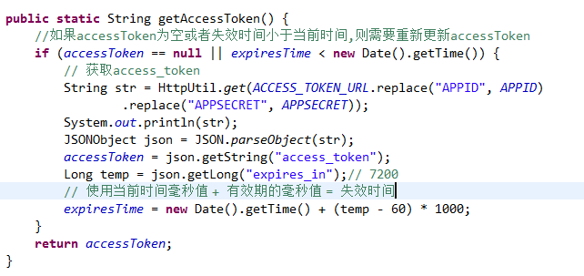

 | 发送模板消息

 | 网页授权
必须先配置授权的域名,注意不能加http
引导用户打开:
https://open.weixin.qq.com/connect/oauth2/authorize?appid=wx59687be81dd3d388
&redirect_uri=http://16036t72w7.imwork.net/index.do&response_type=code&scope=snsapi_base&state=STATE#wechat_redirect

 | Oauth2.0协议
OAuth（开放授权）是一个开放标准，允许用户让第三方应用访问该用户在某一网站上存储的私密的资源（如照片，视频，联系人列表），而无需将用户名和密码提供给第三方应用。
在认证和授权的过程中涉及的三方包括：
1、服务提供方，用户使用服务提供方来存储受保护的资源，如照片，视频，联系人列表。
2、用户，存放在服务提供方的受保护的资源的拥有者。
3、客户端，要访问服务提供方资源的第三方应用，通常是网站，如提供照片打印服务的网站。在认证过程之前，客户端要向服务提供者申请客户端标识。
使用OAuth进行认证和授权的过程如下所示:
用户想操作存放在服务提供方的资源。
用户登录客户端向服务提供方请求一个临时令牌。
服务提供方验证客户端的身份后，授予一个临时令牌。
客户端获得临时令牌后，将用户引导至服务提供方的授权页面请求用户授权。在这个过程中将临时令牌和客户端的回调连接发送给服务提供方。
用户在服务提供方的网页上输入用户名和密码，然后授权该客户端访问所请求的资源。
授权成功后，服务提供方引导用户返回客户端的网页。
客户端根据临时令牌从服务提供方那里获取访问令牌。
服务提供方根据临时令牌和用户的授权情况授予客户端访问令牌。
客户端使用获取的访问令牌访问存放在服务提供方上的受保护的资源。
运用场景: 网页授权/微信登录/QQ登录等等

 |  | 微信jssdk

案例 : 小码哥Java基础视频分享页面
config接口签名参数的算法:
微信 JS 接口签名校验工具:
http://mp.weixin.qq.com/debug/cgi-bin/sandbox?t=jsapisign

